Sheet1
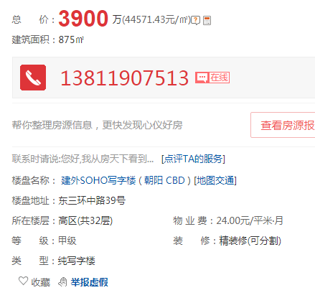
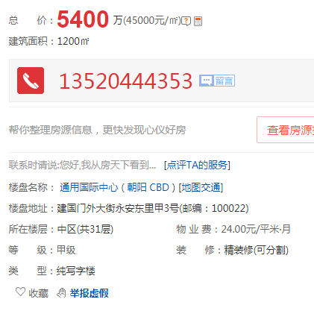
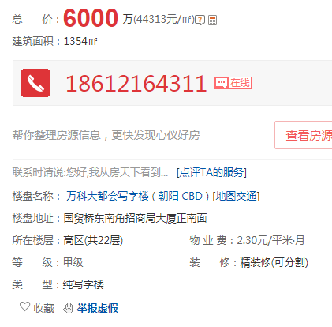

建外SOHO | 875 | 44571 | 高区
通用国际中心 | 1200 | 45000 | 中区
万科大都会 | 1354 | 44313 | 高区

 |  |  |  | A座1-1 | 1668.87
 |  |  |  | B座1-1 | 1668.85
 |  |  |  | A座1-2 | 1394.25
 |  |  |  | B座1-2 | 1394.24
 |  |  |  | A座1-3 | 1668.87
 |  |  |  | B座1-3 | 1668.85
 |  |  |  | A座1-4 | 1622.58
 |  |  |  | B座1-4 | 1622.57
 |  |  |  | A座1-5 | 1622.58
 |  |  |  | B座1-5 | 1622.57
 |  |  |  | A座1-6 | 1622.58
 |  |  |  | B座1-6 | 1622.57
 |  |  |  | A座1-7 | 1622.58
 |  |  |  | B座1-7 | 1622.57
 |  |  |  | A座1-8 | 1622.58
 |  |  |  | B座1-8 | 1622.57
 |  |  |  | A座1-9 | 1622.58
 |  |  |  | B座1-9 | 1622.57
 |  |  |  | A座1-10 | 1622.58
 |  |  |  | B座1-10 | 1622.57
 |  |  |  | A座1-11 | 1622.58
 |  |  |  | B座1-11 | 1622.57
 |  |  |  | A座1-12 | 1622.58
 |  |  |  | B座1-12 | 1622.57
 |  |  |  | A座1-13 | 1622.58
 |  |  |  | B座1-13 | 1622.57
 |  |  |  | A座1-14 | 1622.58
 |  |  |  | B座1-14 | 1622.57
 |  |  |  | A座1-15 | 1622.58
 |  |  |  | B座1-15 | 1622.57
 |  |  |  | A座1-16 | 1622.58
 |  |  |  | B座1-16 | 1622.57
 |  |  |  | A座1-17 | 1622.58
 |  |  |  | B座1-17 | 1622.57
 |  |  |  | A座1-18 | 1622.58
 |  |  |  | B座1-18 | 1622.57
 |  |  |  | A座1-19 | 1622.58
 |  |  |  | B座1-19 | 1622.57
 |  |  |  | A座1-20 | 1622.58
 |  |  |  | B座1-20 | 1622.57
 |  |  |  | A座1-21 | 1622.58
 |  |  |  | B座1-21 | 1622.57
 |  |  |  | A座1-22 | 1622.58
 |  |  |  | B座1-22 | 1622.57
 |  |  |  | A座1-23 | 1622.58
 |  |  |  | B座1-23 | 1622.57
 |  |  |  | A座1-24 | 1622.58
 |  |  |  | B座1-24 | 1622.56
 |  |  |  | A座1-25 | 1622.58
 |  |  |  | B座1-25 | 1622.56
 |  |  |  | A座1-26 | 1622.58
 |  |  |  | B座1-26 | 1622.56
 |  |  |  | A座1-27 | 1523.14
 |  |  |  | B座1-27 | 1523.12
 |  |  |  | A座1-28 | 1551.86
 |  |  |  | B座1-28 | 1551.84
 |  |  |  | A座1-29 | 1551.86
 |  |  |  | B座1-29 | 1551.84
 |  |  |  | A座1-30 | 1551.85
 |  |  |  | B座1-30 | 1551.84
 |  |  |  | A座1-31 | 1434.92
 |  |  |  | B座1-31 | 1434.9
 |  |  |  | A座1-32 | 1434.92
 |  |  |  | B座1-32 | 1434.9
 |  |  |  | A座1-33 | 1434.92
 |  |  |  | B座1-33 | 1434.9
 |  |  |  | A座1-34 | 639.49
 |  |  |  | B座1-34 | 639.47
 |  |  |  | A座1-35 | 639.49
 |  |  |  | B座1-35 | 639.47

